VLT_jeHaus_FBH
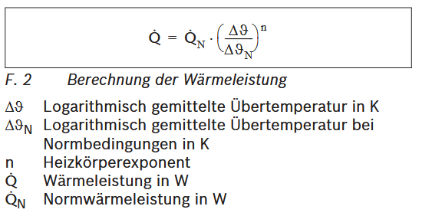
Beispielrechnung |  |  |  |  |  |  | 21°C in SIM
Allgemeine Annahmen |  |  |  |  |  |  |  |  |  |  |  |  |  |  | Vorgehensweise
 |  |  |  |  | Raumtemperatur | T_innen | 21 | °C |  |  |  |  |  |  | Annahme von Normbedingungen (VLT, RLT, Raumtemp.) bei Bestands-Wärmebedarf und ausrechnen der log. Übertemperatur unter diesen Bedingungen. Durch SIMs sind geringere Wärmebedarfe gegeben. Ausrechnen der neuen log. Übertemperatur über die alte und die beiden Wärmebedarfe (alt & neu). Abziehen der Differenz aus alter und neuer log. Übertemperatur von der alten VLT und RLT als Ausgangswert. Überprüfen, ob benötigte Übertemperatur durch neue VLT & RLT erreicht werden kann.
 |  |  |  |  | Typische Annahme für Heizkörperexponent | n | 1 | -
 |  |  |  |  | Außengrenztemperatur |  | 21 | °C
 |  |  |  |  | Normaußentemperatur |  | -7 | °C
Normbedingungen
 |  |  |  |  | benötigte Heizleistung Ausgangsfall | P1 | 40 | kW
 |  |  |  |  | Annahme: VL-Temp. Im Ausgangsfall | T_VL1 | 75 | °C
 |  |  |  |  | Annahme: RL-Temp. Im Ausgangsfall | T_RL1 | 65 | °C
 |  |  |  |  | log. Übertemperatur im Ausgangsfall | T_Über1 | 48.829 | K

$$∆θ_{neu}=∆θ_{Norm}∗{\left(\frac{Q_{neu}}{Q_{Norm}}\right)}^{1/n}$$
neuer Fall, z.B. Saniert und notwendige log. Übertemperatur (unter der Annahme, dass kein Heizkörper gewechselt wird)
 |  |  |  |  | benötigte Heizleistung Ausgangsfall | P2 | 30 | kW

 |  |  |  |  | durch Anwendung der Formel rechts, neue notwendige log. Übertemperatur | T_Über2_Soll | 36.622 | K

 |  |  |  |  |  | Diff | 12.207 | K
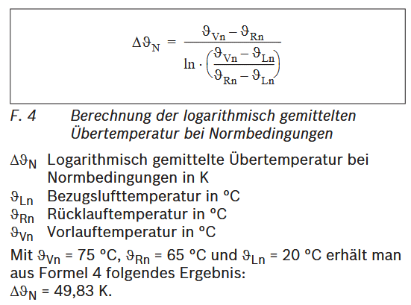
$$∆θ_{neu}=∆θ_{Norm}∗{\left(\frac{Q_{neu}}{Q_{Norm}}\right)}^{1/n}$$
neues Temperaturpaar und Kontrolle
 |  |  |  |  | berechnete VL-Temp. Im neuen Fall (als Ausgangspunkt) | T_VL2 | 62.793 | °C
 |  |  |  |  | berechnete RL-Temp. Im neuen Fall (als Ausgangspunkt) | T_RL2 | 52.793 | °C

 |  |  |  |  | Auswahl einer passenden VL-Temperatur | T_VL2 | 65.5 | °C
 |  |  |  |  | Auswahl einer passenden RL-Temperatur | T_RL2 | 55.5 | °C

 |  |  |  |  | Kontrolle: neue Übertemperatur | T_Über2_Ist | 39.288 | K

Basis | 44 | 127 | 113 | 33 |  |  |  |  |  |  |  |  |  |  |  | Heizkörperexponent Einfluss --> VLT, RLT
Ambitioniert | 32 | 98 | 94 | 20
 | Basissanierung |  |  |  |  |  | Ambitionierte Sanierung |  |  |  | Unsaniert
 |  | FVR | SB | SpS | TV |  | FVR | SB | SpS | TV | FVR | SB | SpS | TV
 | T_innen | 21 | 21 | 21 | 21 |  | 21 | 21 | 21 | 21 | 21 | 21 | 21 | 21
 | n | 1 | 1 | 1 | 1 |  | 1 | 1 | 1 | 1 | 1 | 1 | 1 | 1

 | Normbedingungen |  |  |  |  |  | Normbedingungen
 | P1 | 44 | 127 | 113 | 33 |  | 32 | 98 | 94 | 20 | 32 | 98 | 94 | 20
Annahme Ausgangszustand --> große Auswirkung | T_VL1 | 45 | 45 | 45 | 45 |  | 35 | 35 | 35 | 35 | 35 | 35 | 35 | 35
 | T_RL1 | 40 | 40 | 40 | 40 |  | 30 | 30 | 30 | 30 | 30 | 30 | 30 | 30
 | T_Über1 | 21.403 | 21.403 | 21.403 | 21.403 |  | 11.316 | 11.316 | 11.316 | 11.316 | 11.316 | 11.316 | 11.316 | 11.316

 | Bedingungen Basissanierung |  |  |  |  |  | Bedingungen amb. Sanierung
 | P2 | 32 | 98 | 94 | 20 |  | 44 | 127 | 113 | 33

 | T_Über2_Soll | 15.566 | 16.516 | 17.804 | 12.971 |  | 15.560 | 14.665 | 13.604 | 18.672

 | Diff | 5.837 | 4.887 | 3.599 | 8.431 |  | -4.244 | -3.349 | -2.287 | -7.356

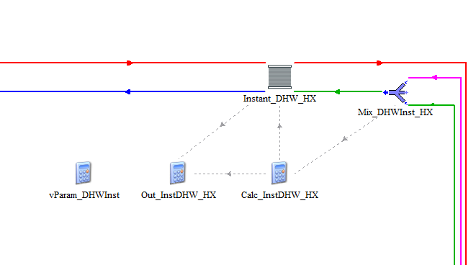
 | Ergebnis Basissanierung |  |  |  |  |  | Ergebnis Ambitionierte Sanierung
 | T_VL2 | 39.163 | 40.113 | 41.401 | 36.569 |  | 39.244 | 38.349 | 37.287 | 42.356
 | T_RL2 | 34.163 | 35.113 | 36.401 | 31.569 |  | 34.244 | 33.349 | 32.287 | 37.356

 | T_VL2 | 39.2 | 40.1 | 41.4 | 36.6 |  | 39.2 | 38.3 | 37.3 | 42.4
 | T_RL2 | 34.2 | 35.1 | 36.4 | 31.6 |  | 34.2 | 33.3 | 32.3 | 37.4

 | T_Über2_Ist | 15.566 | 16.474 | 17.783 | 12.939 |  | 15.566 | 14.658 | 13.648 | 18.789

